Landsbankinn í hnotskurn
Landsbankinn í hnotskurn
2026-03-31

Landsbankinn hf. er stærsta fjármálafyrirtæki landsins með víðtækasta útibúanetið. Landsbankinn veitir einstaklingum, fyrirtækjum og fjárfestum trausta og alhliða fjármálaþjónustu sem byggir á langtíma viðskiptasamböndum. Kjarninn í starfsemi bankans er viðskiptabankastarfsemi til handa einstaklingum og fyrirtækjum og býður Landsbankinn þjónustu á sviði markaðsviðskipta og eignastýringar.
Landsbankinn hf. var stofnaður 7. október 2008 en saga forvera hans nær allt aftur til ársins 1886.
Ríkissjóður Íslands á 98,2% hlut í bankanum og alls eru hluthafar um 769.
Lilja Björk Einarsdóttir er bankastjóri Landsbankans.
Um Landsbankann |  | Efnahagur | 2026-03-31 | 2025-12-31 | 2026-03-31 | 2025-12-31
 |  |  | ISKm |  | EURm
 |  | Eignir samtals | 2,335,310 | 2,324,939 | 16,282 | 15,812
 |  | Útlán og kröfur á viðskiptavini | 1,910,089 | 1,884,305 | 13,317 | 12,815
 |  | Útlán og kröfur á lánastofnanir | 56,753 | 41,084 | 396 | 279
 |  | Markaðsskuldabréf og önnur verðbréf með föstum tekjum | 159,127 | 193,260 | 1,109 | 1,314

 |  | Hlutabréf og önnur verðbréf með breytilegum tekjum | 29,017 | 30,554 | 202 | 208
 |  | Innlán frá viðskiptavinum | 1,282,584 | 1,249,306 | 8,942 | 8,496
 |  | Skuldir við lánastofnanir og Seðlabanka | 7,192 | 20,272 | 50 | 138
 |  | Lántaka | 572,234 | 577,268 | 3,990 | 3,926
 |  | Víkjandi lántaka | 69,952 | 54,348 | 488 | 370
 |  | Eigið fé | 319,940 | 343,773 | 2,231 | 2,338
 |  | Eiginfjárhlutfall | 24.8% | 24.8%
 |  | Hlutfall útlána til viðskiptavina af innlánum | 148.9% | 150.8%

Viðskiptavinir og útibú | 2026-03-31 | Rekstrarreikningur | 2026-03-31 | 2025-03-31 | 2026-03-31 | 2025-03-31
 |  |  | ISKm |  | EURm
Einstaklingar | 131,043 | Rekstrartekjur samtals | 24,055 | 19,160 | 166 | 132
Fyrirtæki | 18,050 | Hagnaður ársins | 11,177 | 7,940 | 77 | 55
Útibú og afgreiðslur | 34 | Arðsemi eigin fjár eftir skatta | 13.5% | 10.0%
Starfsmannafjöldi | 943 | Vaxtamunur í hlutfalli af meðalstöðu heildareigna | 3.5% | 2.7%
 |  | Kostnaður sem hlutfall af tekjum (K/T) | 30.3% | 38.7%

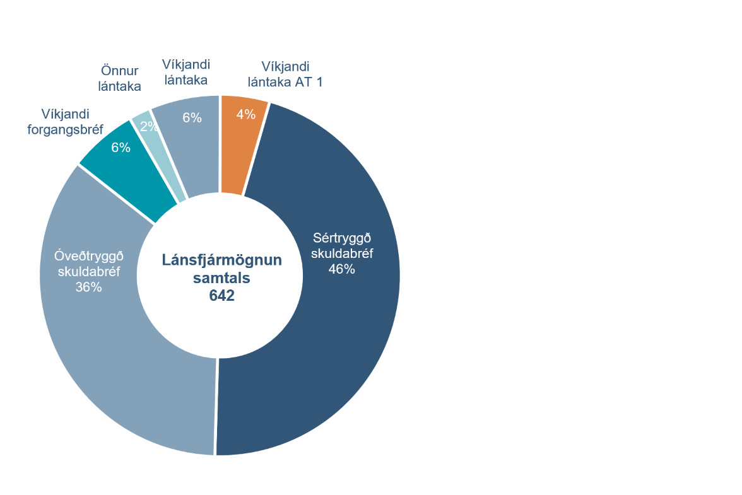
Fjármögnun |  | Útlán og aðrar fyrirgreiðslur eftir atvinnugreinum
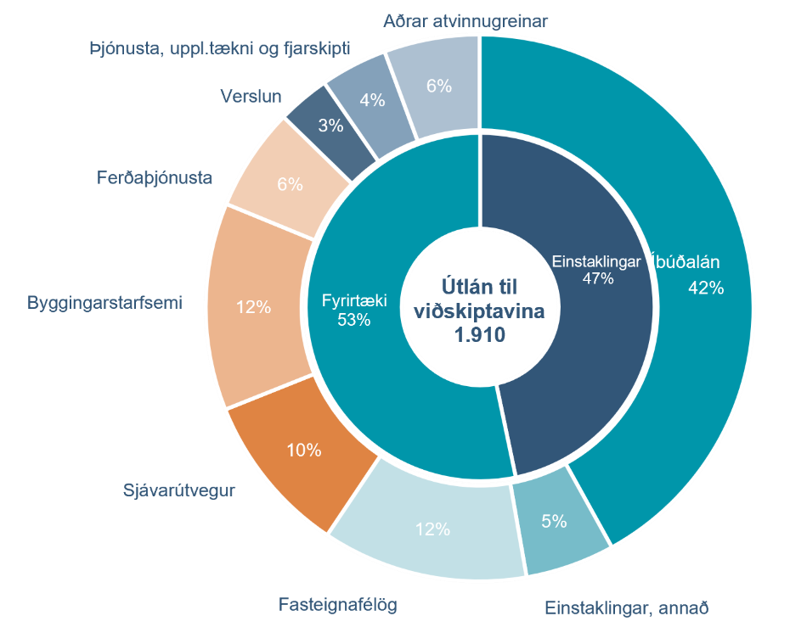

Heildarkrafa um eiginfjárgrunn |  | Eiginfjárhlutfall
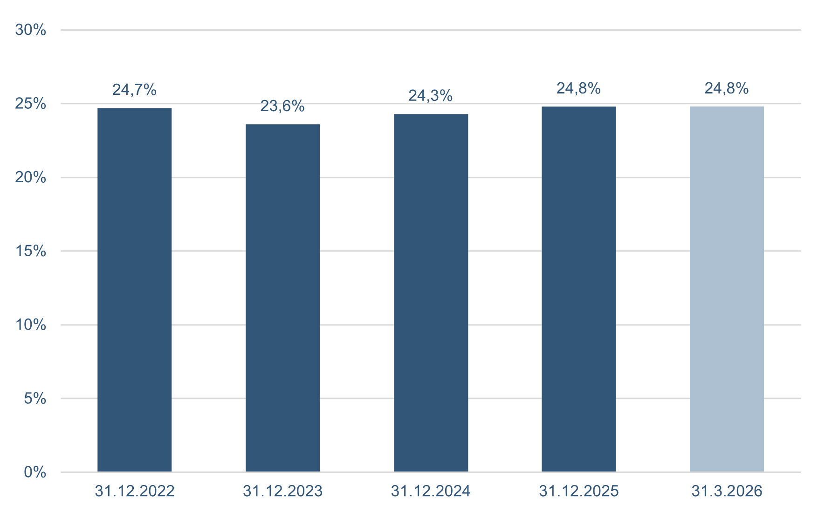

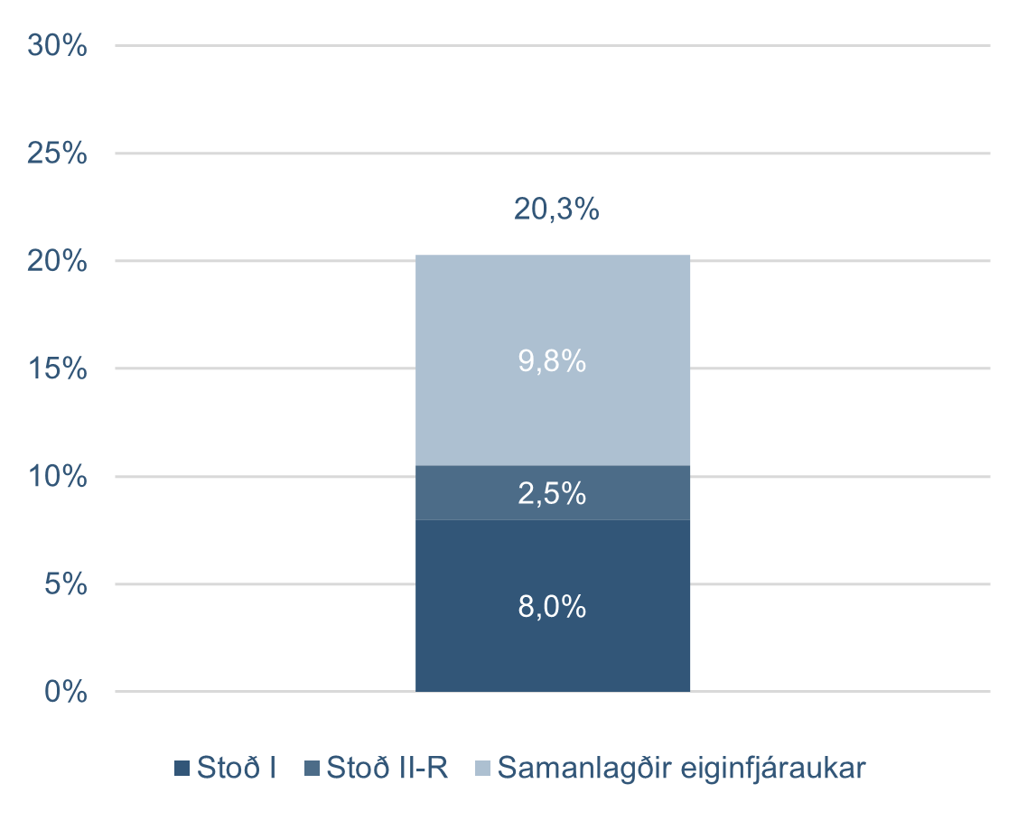

Kennitölur - ársfj
Kennitölur
Fjárhæðir í milljónum | F1 2026 | F4 2025 | F3 2025 | F2 2025 | F1 2025 | F4 2024 | F3 2024 | F2 2024 | F1 2024
Arðsemi eigin fjár eftir skatta | 13.5% | 10.1% | 13.5% | 13.0% | 10.0% | 13.3% | 14.0% | 11.7% | 9.3%
Kostnaður sem hlutfall af tekjum (K/T) | 30.3% | 42.2% | 28.5% | 33.3% | 38.7% | 32.8% | 30.7% | 32.5% | 33.6%
Samsett hlutfall | 93.7% | 102.9% | 90.6% | 87.9% | 84.8%
Rekstrarkostnaður í hlutfalli af meðalstöðu heildareigna | 1.3% | 1.4% | 1.1% | 1.3% | 1.4% | 1.3% | 1.1% | 1.3% | 1.4%
Arðsemi eigna | 1.9% | 1.5% | 1.9% | 1.8% | 1.4% | 1.9% | 2.0% | 1.7% | 1.4%
Vaxtamunur í hlutfalli af meðalstöðu heildareigna | 3.5% | 2.2% | 2.9% | 3.1% | 2.7% | 2.4% | 2.8% | 2.9% | 2.9%
Hagnaður á hlut | 0.47 | 0.36 | 0.47 | 0.44 | 0.34 | 0.45 | 0.46 | 0.38 | 0.30
Eiginfjárhlutfall alls | 24.8% | 24.8% | 24.0% | 24.0% | 23.6% | 24.3% | 24.1% | 24.4% | 24.9%
Hlutfall almenns eigin fjár þáttar 1 | 20.1% | 21.2% | 20.5% | 20.4% | 20.1% | 21.5% | 21.4% | 21.7% | 22.2%
Gjaldþolshlutfall | 1.48 | 1.39 | 1.50 | 1.46 | 1.38
Vogunarhlutfall | 13.7% | 13.6% | 13.4% | 13.2% | 13.3% | 13.2% | 13.0% | 13.4% | 13.6%
Samtals MREL fjármögnun | 39.8% | 40.5% | 39.2% | 38.3% | 38.1% | 38.2% | 35.5% | 36.4% | 39.6%
Samtals undirskipuð MREL fjármögnun | 27.4% | 27.6% | 26.7% | 26.5% | 26.3% | 25.5% | 25.2%
Hlutfall útlána til viðskiptavina af innlánum | 148.9% | 150.8% | 148.4% | 147.5% | 145.7% | 147.1% | 146.5% | 151.4% | 151.1%
Hlutfall innlána af heildareignum | 54.9% | 53.7% | 54.5% | 53.8% | 55.1% | 56.3% | 55.7% | 55.3% | 54.3%
Heildarlausafjárþekja | 203% | 180% | 229% | 234% | 221% | 164% | 263% | 177% | 275%
Fjármögnunarþekja erlendra mynta | 159% | 163% | 173% | 168% | 161% | 143% | 136% | 138% | 157%
Meðaltal ársverka á tímabilinu | 942 | 917 | 911 | 925 | 861 | 811 | 807 | 824 | 824
Ársverk í lok tímabils | 943 | 930 | 948 | 927 | 926 | 822 | 813 | 824 | 826

Aftur í efnisyfirlit

